关系图
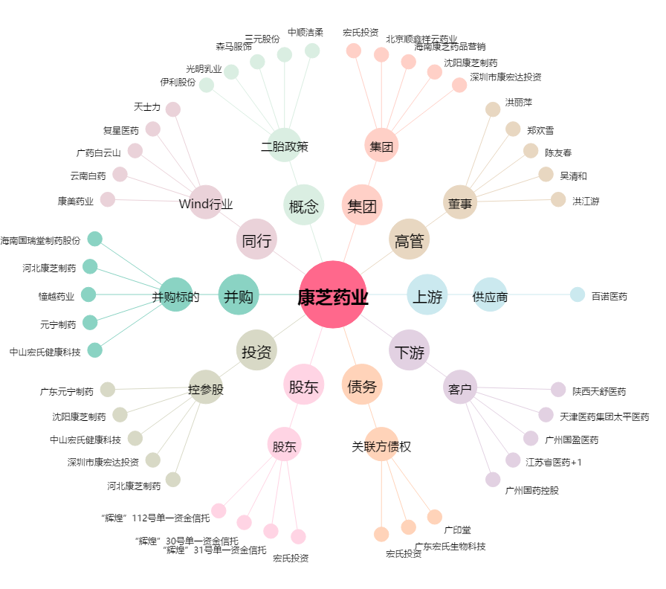
康芝药业[300086.SZ] - 关系概览图

